Worksheet
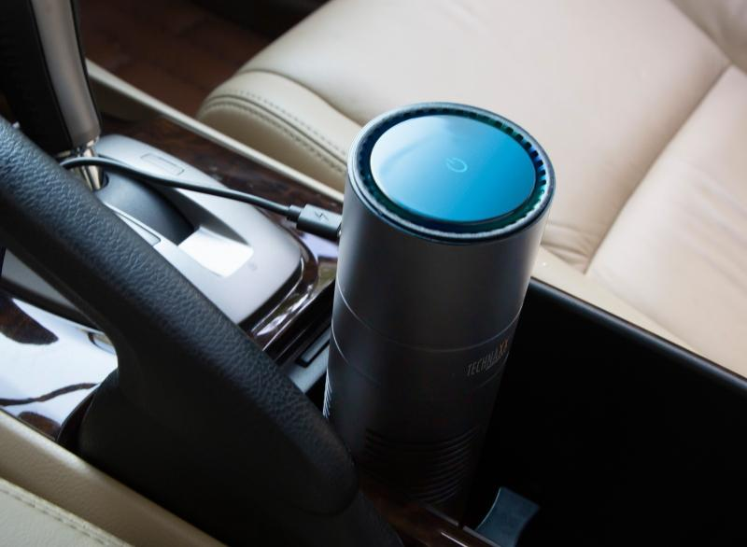
Technaxx USB-Luftreiniger mit USB TX-131+

Artikelnummer | 4888 |  | VE | 30
EAN | 4260358124438 |  | Stück pro Palette | 720
Zollnummer | 84213925 |  | Lagen Pro Palette | 4

Abmessungen - Artikel
Länge(cm) | Breite(cm) | Höhe(cm) | Gewicht(g)
18 | 6.7 | 6.7 | 351

Abmessungen - Artikelverpackung
Länge(cm) | Breite(cm) | Höhe(cm) | Leergewicht(g) | Gewicht(g) Artikel+Verpackung
19.5 | 9 | 8.5 | 167 | 568

Abmessungen - VE Karton (Masterkarton)
Länge(cm) | Breite(cm) | Höhe(cm) | Gewicht(g)
41 | 29 | 44.5 | 17000

Verpackung - Bestandteile
Rest Zubehör (g) | Papier/Pappe (g) | Styropor (g) | Kunstst. Hohlkörper(g) | Kunstst. Folien(g) | Materialverbunde (g)
23 | 12 | 14 | 0 | 2 | 0

Weiterführende Informationen
Technaxx Reseller Portal

